LAMPADAS
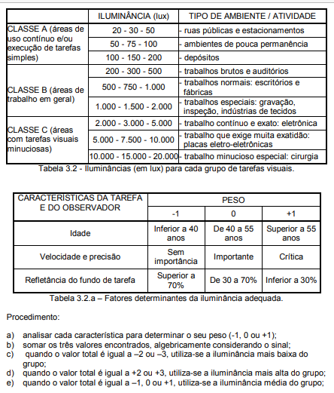
LUMINARIAS DO PROJETO — Adicione novas linhas na tabela para incluir luminarias
DESCRICAO | FLUXO (lm) | TIPO | POTENCIA (W) | EFICACIA (lm/W)
Tubular fluorescente T5 14W | 1,200 | Fluorescente | 14 | 85.7
Tubular fluorescente T5 28W | 2,600 | Fluorescente | 28 | 92.9
Vapor metalico 35W | 3,700 | Vapor metalico | 35 | 105.7
Vapor metalico 70W | 5,700 | Vapor metalico | 70 | 81.4
Vapor metalico 150W | 12,900 | Vapor metalico | 150 | 86.0
Vapor metalico 250W | 17,000 | Vapor metalico | 250 | 68.0
Vapor metalico 400W | 32,000 | Vapor metalico | 400 | 80.0
Placa LED 10W | 700 | Placa LED embutir | 10 | 70.0
Placa LED 14W | 1,000 | Placa LED embutir | 14 | 71.4
Placa LED 20W | 1,700 | Placa LED embutir | 20 | 85.0
Placa LED 32W | 2,800 | Placa LED embutir | 32 | 87.5
Placa LED 40W | 3,900 | Placa LED embutir | 40 | 97.5
Placa LED 50W | 4,500 | Placa LED embutir | 50.00 | 90.0
Refletor LED Power Elgin 30W - 6500K (Uso Externo) | 2,550 | Refletor Projetor LED | 30 | 85.0
Refletor LED Power Elgin 30W - 6500K (Uso Interno/Garagem) | 2,550 | Refletor Projetor LED | 30.00 | 85.0
Refletor LED Power Elgin 30W - 3000K (Luz Amarela/Paisagismo) | 2,550 | Refletor Projetor LED | 30 | 85.0
Refletor LED Power Elgin 30W - Luz Verde (Decorativo/Jardim) | 2,400 | Refletor Projetor LED | 30.00 | 80.0
Refletor LED Power Elgin 50W - Garagens e Perímetros Baixos (H: 2.5 a 4m) | 4,250 | Refletor Projetor LED | 50 | 85.0
Refletor LED Power Elgin 100W - Grandes Fachadas e Estacionamentos (H: 4 a 6m) | 8,500 | Refletor Projetor LED | 100.00 | 85.0
Refletor LED Power Elgin 150W - 6500K | 12,000 | Refletor Projetor LED | 150 | 80.0
Refletor LED Power Elgin 200W - 6500K | 15,000 | Refletor Projetor LED | 200.00 | 75.0
Refletor LED Power Elgin 400W - 6500K | 30,000 | Refletor Projetor LED | 400 | 75.0
Refletor LED Power Elgin 500W - 6500K | 37,000 | Refletor Projetor LED | 500.00 | 75.0
Refletor LED Assimétrico 100W - Iluminação de Pátio s/ Ofuscamento | 8,500 | Refletor Projetor LED | 100 | 85.0
Refletor LED Slim Micro 20W - Iluminação de Destaque / Marquise | 1,600 | Refletor Projetor LED | 20.00 | 80.0
Luminária comercial - parabólica quadrada 600x600 - 4 lâmpadas t8 - de embutir | 3,700 | Parabólica LED | 80 | 65.0
Luminária embutir CE209AL-N/S (2x T8 9W) | 1,800 | Parabólica LED | 18.00 | 100.0
Luminária embutir CE218AL-N/S (2x T8 18W) | 3,600 | Parabólica LED | 36 | 100.0
Luminária embutir CE409AL-N (4x T8 9W) | 3,600 | Parabólica LED | 36.00 | 100.0
Plafon Embutir Retangular 2x20W (LED) | 3,700 | Luminaria de embutir | 40 | 92.5
Plafon de Sobrepor LED 12W | 900 | Plafon LED sobrepor | 12.00 | 75.0
Refletor LED 50W Aluminio | 4,000 | Refletor externo | 50 | 80.0
Luminaria Publica 150W (Philips/G-Light) | 15,495 | Iluminacao publica | 150.00 | 103.3
Luminaria Publica 250W (Philips BGP323) | 27,775 | Iluminacao publica | 250 | 111.1

